基本概念
★ | 基本概念
 | 字体可分为如下三种（也可分为两大类）
 | ● | Serif：有衬线字体，在笔划开始及结束的地方有额外的装饰，并且笔划的粗细会因直横的不同而有所不同
 | ● | Sans Serif：无衬线字体，与serif正好相反，字的笔划没有额外的装饰，笔划粗细大致相同
 | ● | Monospace：等宽字体，也称为打字机体。属于Sans Serif的一种，但由于每个字符宽度都是一致的，所以另外独立出来。因为字符宽度一致，所以特别容易对齐，能快速精确的定位到某行某列，因此经常用来显示代码
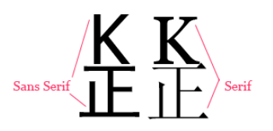

 | Serif和Sans Serif的比较
 | 1 | Serif的字体容易辨认，因此易读性较高。反之Sans Serif则较醒目，但在行文阅读的情况下，Sans Serif容易造成字母辨认的困扰，常会有来回重读及上下行错乱的情形
 | 2 | Serif强调了字母笔划的开始及结束，因此较易前后连续性的辨识
 | 3 | 对于英文字母等，Serif强调一个单词，而非单一的字母，反之Sans Serif则强调个别字母
 | 4 | 在字体较小的情况下，通常Sans Serif比Serif更清晰
 | 5 | 黑体字属于“无衬线体”（Sans-serif），而宋体字属于“有衬线体”（Serif），后者对于人眼的辨识来说会更轻松一些，所以阅读的时候会比较舒服。日本文字偏欧美的无衬线体（Sans-serif），所以大部分的人都使用歌德体(相当于西洋文字的无衬线体)

 | 用途
 |  | 对于书籍、报刊杂志等正文有相当篇幅的情形下，通常内文、正文使用的是较易读的Serif字体，而且长时间阅读下因为会以word为单位，较不容易疲倦。而对于宣传品、海报类等，短篇的段落则会採用Sans Serif字体以增加醒目程度。
 |  | 对于标题、表格内用字则采用较醒目的Sans Serif字体，它需要显着、醒目，但不必长时间盯着这些字来阅读。

 | 字库文件格式
 |  | 常见字库文件格式有三种
 |  |  | OpenType 是 Microsoft 与 Adobe 共同制定的字体标准
 |  |  | 在此之前的两大字体格式为TrueType 和 Type 1。
 |  |  | OpenType 将之前的两大格式都包含了进去, TrueType 进化成OT-TT（OpenType - TrueType）, Type 1 进化成 OpenType - PostScript。
 |  |  | 三种字体文件格式如下：

 |  |  | 1 | TrueType：以.ttf作为文件名结尾，“T”作为图标显示，采用TrueType曲线，不支持OpenType高级特性
 |  |  | 2 | OpenType-TrueType：以.ttf作为文件名结尾，“O”作为图标显示，采用TrueType曲线，支持OpenType高级特性
 |  |  | 3 | OpenType-PostScript：以.otf作为文件名结尾，“O”作为图标显示，采用PostScrip引用，支持OpenType高级特性

 |  | 此外，还有一种OTC（OpenType Collection）格式的字库文件，以.otc作为文件结尾，这是多个openType字库的集合。在支持 OpenType 'loc'特性的程序中，可以切换其中的字库进行显示，在不支持的程序中则显示其中默认的字库。

 | 其他字体文件类型
 |  |  | TrueType
 |  |  |  | Windows和Mac系统最常用的字体格式，其最大的特点就是它是由一种数学模式来进行定义的基于轮廓技术的字体，这使得它们比基于矢量的字体更容易处理，保证了屏幕与打印输出的一致性。
 |  |  |  | 同时，这类字体和矢量字体一样可以随意缩放、旋转而不必担心会出现锯齿。

 |  |  | EOT – Embedded Open Type (.eot)
 |  |  |  | EOT是嵌入式字体，是微软开发的技术。允许OpenType字体用@font-face嵌入到网页并下载至浏览器渲染，存储在临时安装文件夹下

 |  |  | OpenType (.otf)
 |  |  |  | OpenType是微软和Adobe共同开发的字体，微软的IE浏览器全部采用这种字体。致力于替代TrueType字体。

 |  |  | WOFF – Web Open Font Format (.woff)
 |  |  |  | WOFF（Web开发字体格式）是一种专门为了Web而设计的字体格式标准，实际上是对于TrueType/OpenType等字体格式的封装，每个字体文件中含有字体以及针对字体的元数据（Metadata），字体文件被压缩，以便于网络传输。

 |  |  | SVG (Scalable Vector Graphics) Fonts (.svg)
 |  |  |  | SVG是由W3C制定的开放标准的图形格式。SVG字体就是使用SVG技术来呈现字体，还有一种gzip压缩格式的SVG字体。

附录_FreeType2使用总结
★ | FreeType2 简介
 | ① | 是一个免费、开源、可移植且高质量的字体引擎；
 | ② | 支持多种字体格式文件，并提供了统一的访问接口；
 | ③ | 支持单色位图、反走样位图渲染，这使字体显示质量达到Mac的水平；
 | ④ | 采用面向对象思想设计，用户可以灵活的根据需要裁剪。

★ | FreeType2 字形约定
 | 基本概念
 |  | 字形:
 |  |  | 字符映像叫做字形，单个字符能够有多个不同的映像，即多个字形。多个字符也可以有一个字形。
 |  |  | ※(可以理解为一个字形就是一种书写风格)

 |  | 字符图：
 |  |  | 字体文件包含一个或多个表，叫做字符图。
 |  |  | 用来将某种字符码转换成字形索引。
 |  |  | 一种字符编码方式(如ASCII、Unicode、Big5)对应一张表。

 | 字形轮廓
 |  | 点：
 |  |  | 字形文本的大小通常用点(point)表示。点是一种简单的物理单位，数字印刷中，一点等于1/72英寸。
 |  |  | 设备的分辨率通常使用dpi(每英寸点数)表示的两个数。
 |  |  | 点数大小和像素数的转换公式：
 |  |  | 像素大数 = 点数*分辨率/72

 |  | 轮廓线:
 |  |  | 字形轮廓的源格式是一组封闭的路径，称为轮廓线。
 |  |  | 每个轮廓线划定字形的外部或内部区域，它们可以是线段或者Bezier曲线。

 |  | EM正方形：
 |  |  | 字体在创建字形轮廓时，字体创建者所使用的假象的正方形。他可以将此想象成一个画字符的平面。
 |  |  | 它是用来将轮廓线缩放到指定文本尺寸的参考；它的尺寸越大，可以达到更大的字形分辨率。
 |  |  | 注意：字形可以自由的超出EM正方形。

 |  | 位图渲染:
 |  |  | 指从字形轮廓转换成一个位图的过程。

 | 字形度量
 |  | 基线、笔和布局:
 |  |  | 基线是一个假象的线，用来在渲染文本时知道字形，它可以是水平或垂直的。
 |  |  | 而且，为了渲染文本，在基线上有一个虚拟的点，叫做笔位置或原点，它用来定位字形。
 |  |  | 每种布局使用不同的规约来放置字形：

 |  |  | 对水平布局，字形简单地搁在基线上；
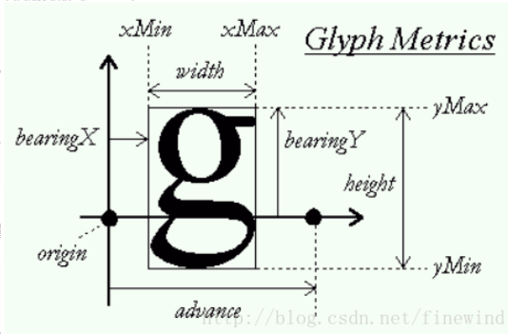

 |  |  | 对于垂直布局，字形在基线上句中放置。
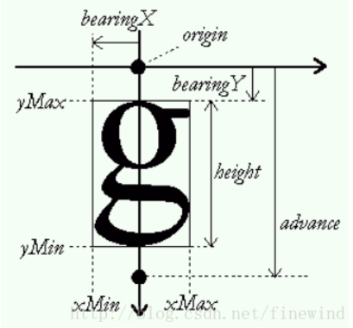

 |  |  | 重要的字体度量参数：
 |  |  | ① | 上下高度(ascent)：
 |  |  |  |  | 从基线到放置轮廓点最高(上)的距离；
 |  |  | ② | 下行高度(descent)：
 |  |  |  |  | 从基线到放置轮廓点最低(下)的距离；
 |  |  | ③ | 左跨距(bearingX)：
 |  |  |  |  | 从当前笔位置到轮廓左边界的水平位置；
 |  |  | ④ | 上跨距(bearingY)：
 |  |  |  |  | 从当前笔位置到轮廓上边界的垂直位置；
 |  |  | ⑤ | 步进宽度(advanceX):
 |  |  |  |  | 相邻两个笔位置的水平距离(字间距)；
 |  |  | ⑥ | 字形宽度(width)：
 |  |  |  |  | 字形的水平长度；
 |  |  | ⑦ | 字形高度(height)：
 |  |  |  |  | 字形的垂直长度。

★ | FreeType2 基本数据结构及API
 | 基本数据结构

